用紙No.傷病手当2
 |  |  |  |  |  |  |  |  |  |  |  |  |  |  |  |  |  | 〔用紙№傷病手当2〕

報酬支給額証明書（傷病手当金）
入力表に未入力の項目があります。
令和 |  | 年 | 月 | の請求期間に対して支払われた報酬について証明する。

種別 |  |  |  |  |  |  |  |  |  | 令和 年 月 日
 |  |  |  |  |  |  |  |  |  | 給与事務担当者

 |  |  |  |  |  |  |  |  |  | 氏名

１２月間の各月の標準報酬月額の平均 |  | 組合員証番号 |  |  | 組合員氏名 |  |  |  |  |  |  | 所属所

0 | 円 | 請求期間 |  |  |  | 令和 |  |  | 年 |  |  | 月 |  |  | 日 | から
 |  |  |  |  |  |  |  |  |  |  |  |  |  |  | 日 | まで
年金額合計（年額） |  | 報酬額との調整の有無 |  |  |  |  |  |  |  |  | 無

0 | 円 | 当該月の勤務状況

給与形態 |  | 要勤務日
 |  | 無給の欠勤をした日
 |  |  |  |  |  |  |  |  |  |  |  |  |  |  |  |  |  | 例外
 |  | 要勤務日
1日の勤務時間 |  | 無給の欠勤をした日
 |  | 10割支給の期間 |  |  |  |  |  | から |  |  |  |  |  | まで | ( | 0 | 日間)
 | 時間 | 8割支給の期間 |  |  |  |  |  | から |  |  |  |  |  | まで | ( | 0 | 日間)
 |  | 0割支給の期間 |  |  |  |  |  | から |  |  |  |  |  | まで | ( | 0 | 日間)
勤務１時間あたりの給料等の額 |  | 報酬①（減額される給料等） |  |  |  |  |  |  | 報酬②（減額されない給料等）
 |  | 種別 |  |  | 減額前の月額 |  |  |  | 種別 |  |  |  |  |  | 月額
 | 円 | 給料表額(基本給） |  |  | 0円 |  |  |  | 教職調整額 |  |  |  |  |  | 0円
 |  | 給料の調整額 |  |  | 0円 |  |  |  | 扶養手当 |  |  |  |  |  | 0円
当該月の土日を除いた日数 |  | 上に対する地域手当 |  |  | 0円 |  |  |  | 上に対する地域手当 |  |  |  |  |  | 0円
 |  | 義務教育等教員特別手当 |  |  | 0円 |  |  |  | 住居手当 |  |  |  |  |  | 0円
 | 日 | へき地手当 |  |  | 0円 |  |  |  | 通勤手当 |  |  |  |  |  | 0円
 |  | 合計 |  |  | 0円 |  |  |  | 合計 |  |  |  |  |  | 0円
当該月の勤務を要する日数 |  | 日額算出に用いる率 分の1 |  |  |  |  |  |  | 日額算出に用いる率 22分の1
 |  | 給料等の日額① |  |  |  |  |  |  | 給料等の日額② |  |  |  |  |  | 0.00円
 | 日 | 一日当たりの減ずる額 |  |  | 0.00円 |  |  |  | 一日当たりの減ずる額 |  |  |  |  |  | 0.00円
 |  | 報酬日額① |  |  | 0.00円 |  |  |  | 報酬日額② |  |  |  |  |  | 0.00円

支給額算定調書
（１） 標準報酬日額及び給付日額の算定

◎標準報酬日額 |  |  | 0 |  |  |  | × １／22 |  |  |  |  | ＝ | 0 |  | 円 | （１０円未満四捨五入）

◎給付日額 |  |  | 0 |  |  |  | × 2／3 |  |  |  |  | ＝ | 0 |  | 円 | （１円未満四捨五入）

（２） 控除日額の算定

◎報酬との調整がある日に対する控除日額 |  |  |  | 報酬日額（①＋②=）と年金日額（年金額合計÷264=0.00円）を比較し高い方の額 |  |  |  |  |  |  |  | ＝ | 0 |  | 円 | （１円未満切り捨て）

◎報酬との調整がない日に対する控除日額 |  |  |  | 年金日額（0円÷264=0.00円） |  |  |  |  |  |  |  | ＝ | 0 |  | 円 | （１円未満切り捨て）

（３） 支給額の決定
 |  |  |  | 給付日額 |  | 控除日額 |  |  |  | 支給対象日数
◎無給の病気休職期間に対する給付額 |  |  | ( | 0 | - | 0 |  | ）円 | × | 0 | 日 | ＝ | 0 |  |  |  |  | 円

 |  |  |  | 給付日額 |  | 控除日額 |  |  |  | 支給対象日数
◎有給（８割）の病気休職期間に対する給付額 |  |  | ( | 0 | - | 0 |  | ）円 | × | 0 | 日 | ＝ | 0 |  |  |  |  | 円

 |  |  |  | 給付日額 |  | 控除日額 |  |  |  | 支給対象日数
◎無給の病気休暇期間に対する給付額 |  |  | ( | 0 | - | 0 |  | ）円 | × | 0 | 日 | ＝ | 0 |  |  |  |  | 円

 |  |  |  | 給付日額 |  | 控除日額 |  |  |  | 支給対象日数
◎非常勤職員の無給の欠勤日に対する給付額 |  |  | ( | 0 | - | 0 |  | ）円 | × | 0 | 日 | ＝ | 0 |  |  |  |  | 円

 |  |  |  | 給付日額 |  | 控除日額 |  |  |  | 支給対象日数
◎非常勤職員の非出勤日に対する給付額 |  |  | ( | 0 | - | 0 |  | ）円 | × | 0 | 日 | ＝ | 0 |  |  |  |  | 円

 |  |  |  |  |  |  |  |  |  |  | 控除額計 |  | 0 |  |  |  |  | 円

 |  |  |  |  |  |  |  |  |  |  | 支給額計 |  | 0 |  |  |  |  | 円

 |  |  |  |  |  |  |  |  |  |  |  |  |  |  |  |  |  | (令和８年１月)

入力例
「当該月の勤務状況」入力例
①非常勤（月給制）の場合
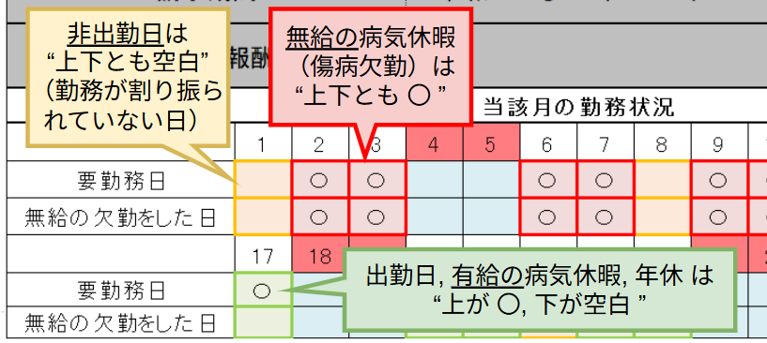

②有給の病気休職 期間に係る請求の場合

